Sheet1
示 例 图 | 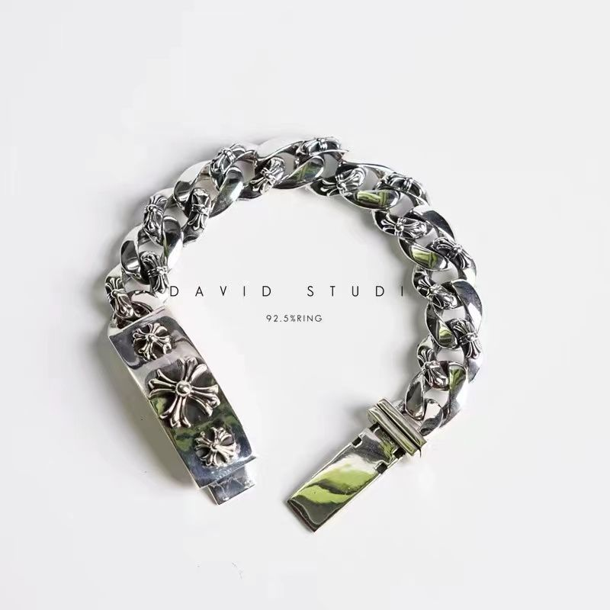 |  | 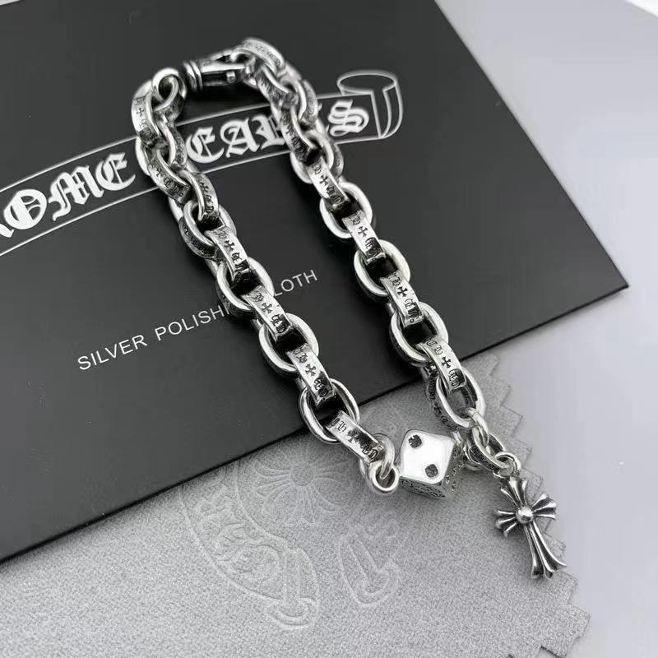 | 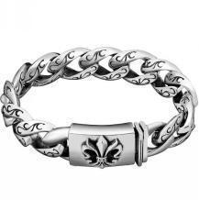 | 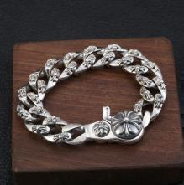 | 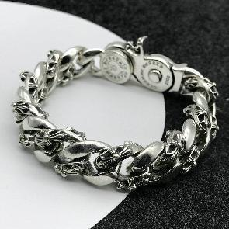
编号 | B001 | B002 | B003 | B004 | B005 | B005-1
定价 |  | 半满花 |  | 小克罗心 | 满花 | 半满花
 | 30 | 30 | 25 | 30 | 30 | 30
示 例 图 | 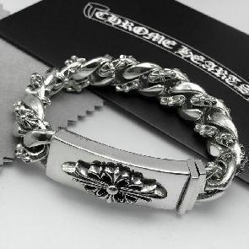 | 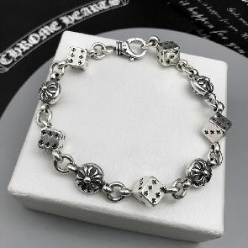 | 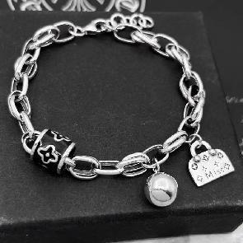 | 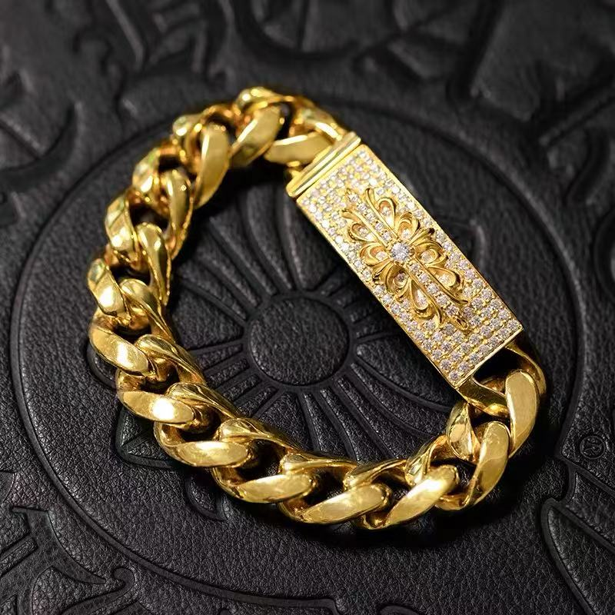 | 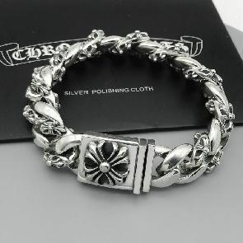 | 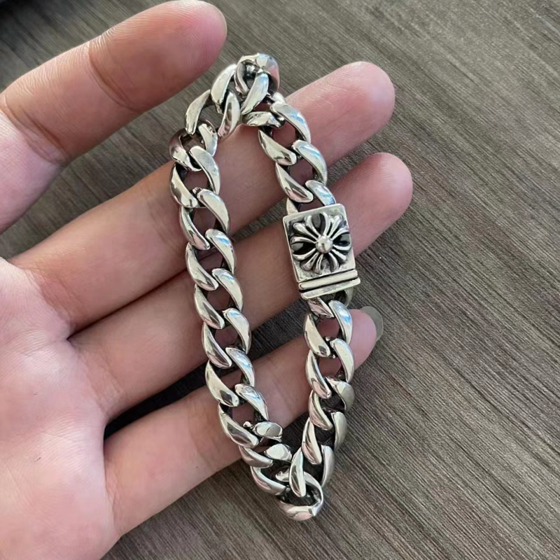
编号 | B006 | B007 | B008 | B008-1 | B009 | B010
定价 | 大克罗心 | 骰子手链 | 豪 |  | 满花
 | 30 | 25 | 30 | 30 | 30 | 30
示 例 图 | 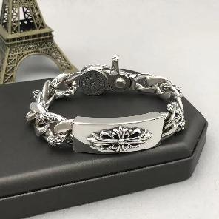 | 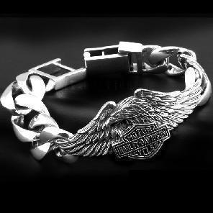 | 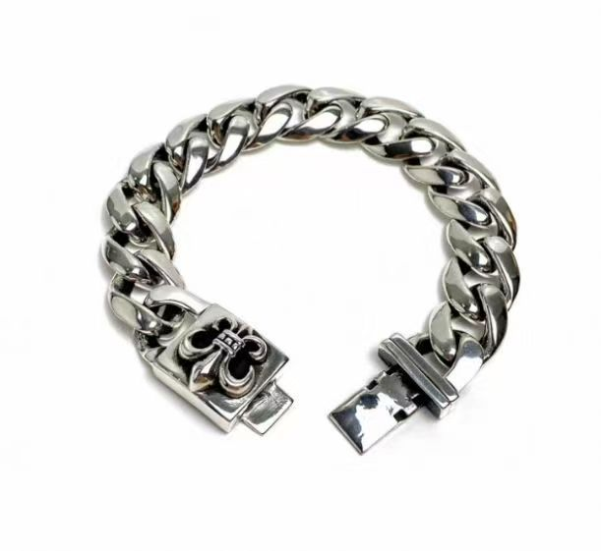 | 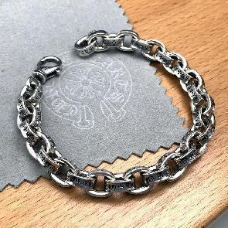 | 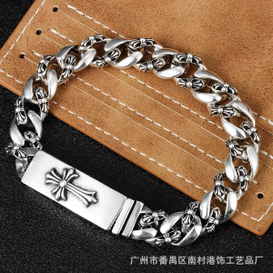 | 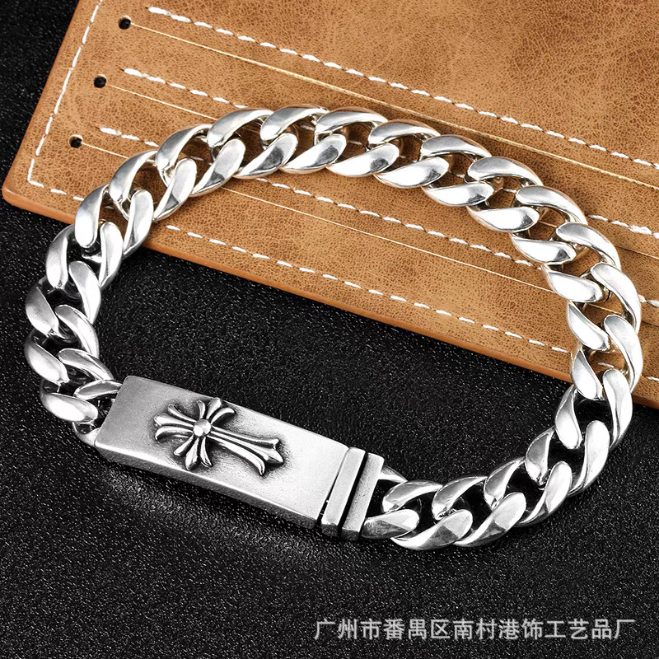
编号 | B011 | B012 | B013 | B014 | B015 | B016
定价 | 30 | 30 | 30 | 30 | 30 | 30
示 例 图 | 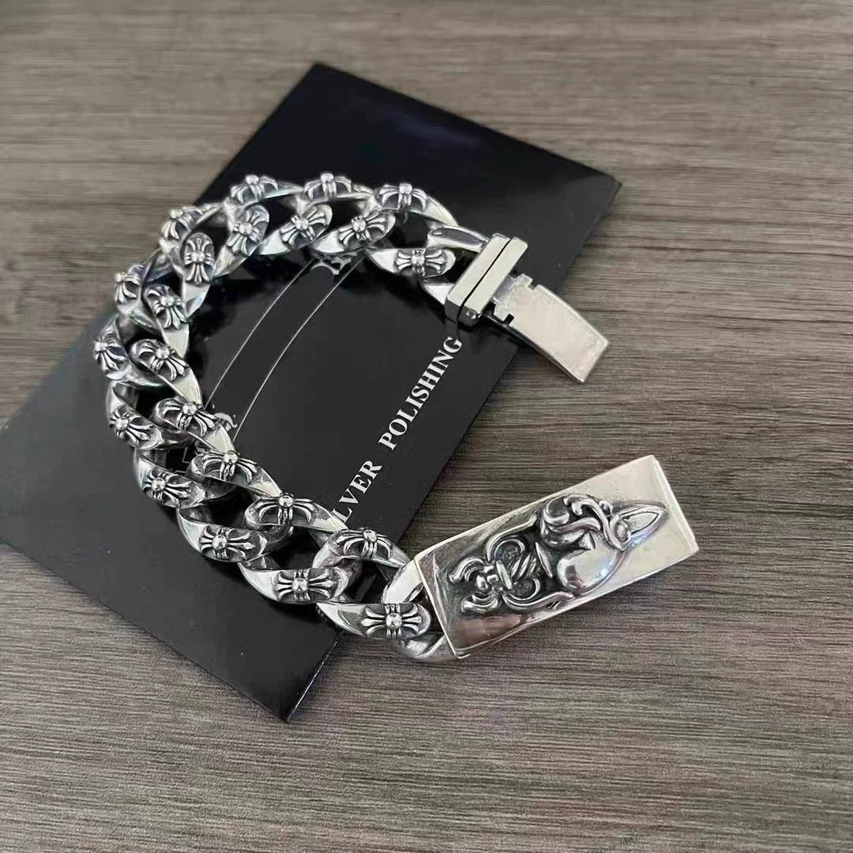 | 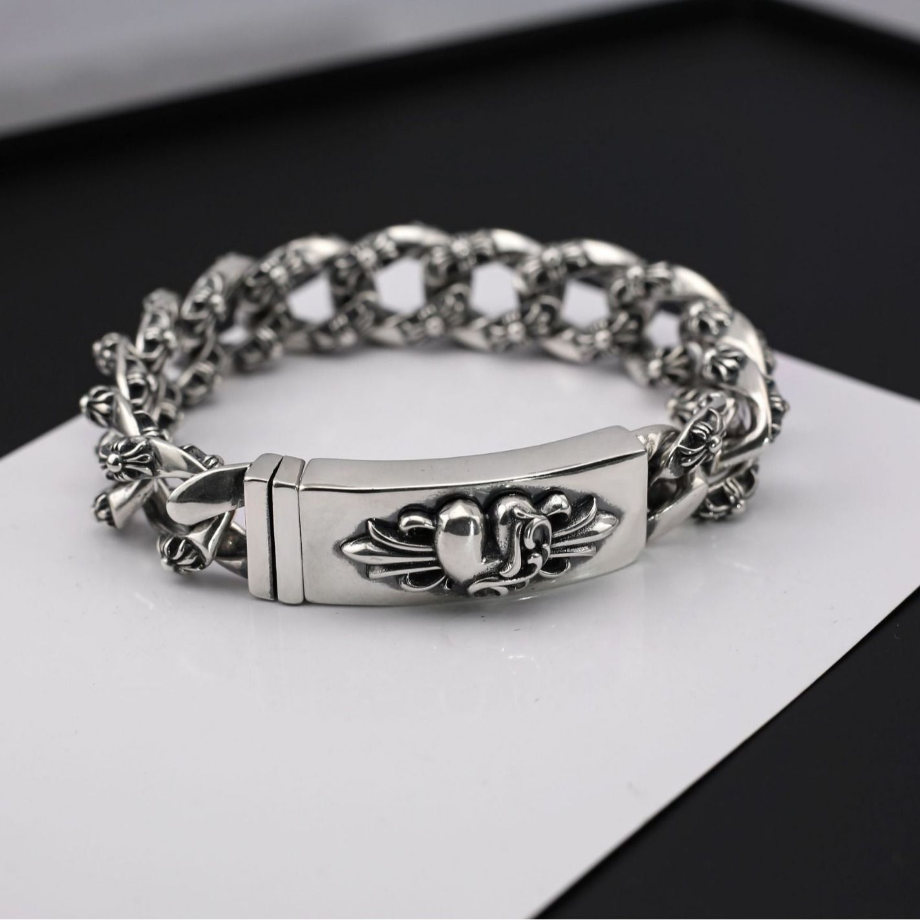 | 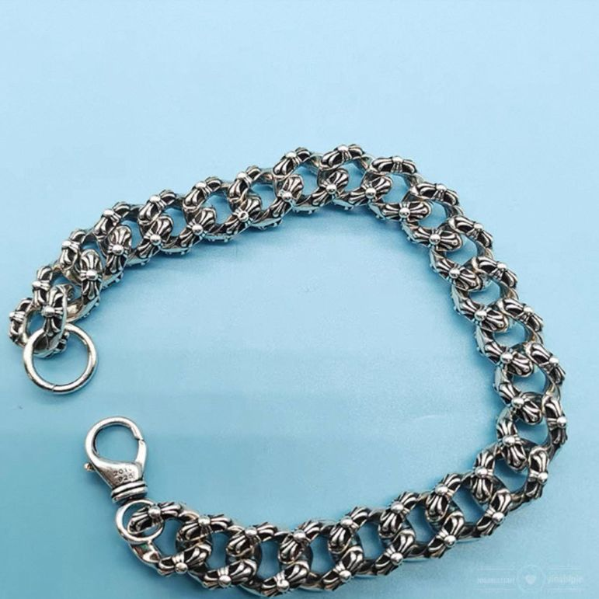 |  | 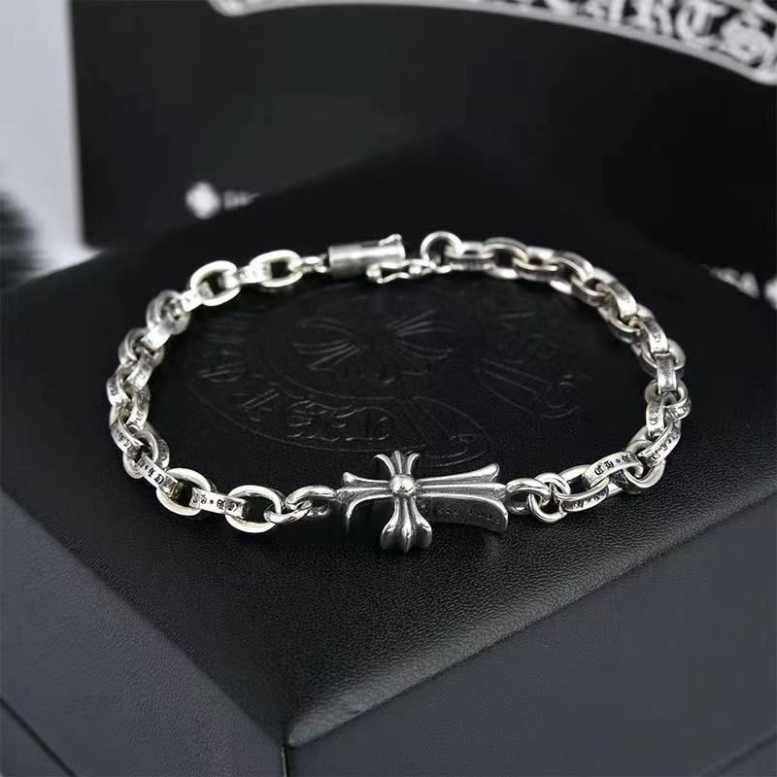 | 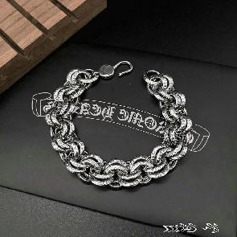
编号 | B017 | B018 | B019 | B020 | B021 | B022
定价 | 30 | 30 | 30 | 30 | 25 | 30
示 例 图 | 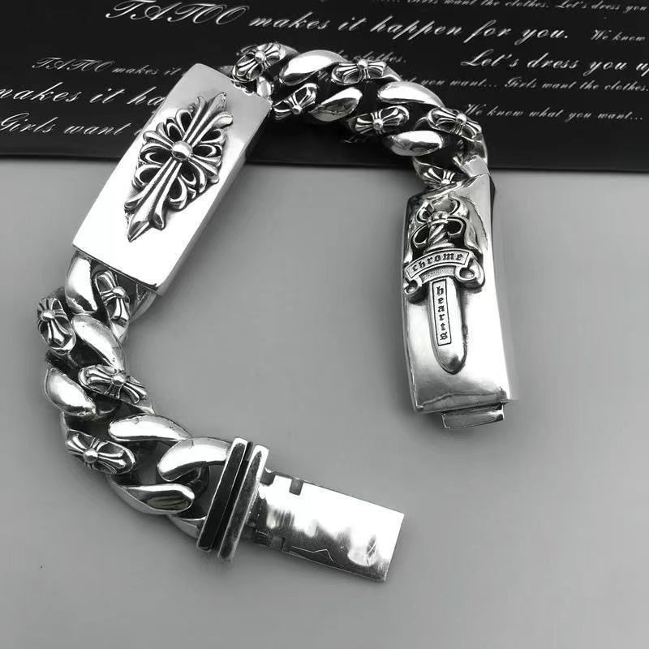 | 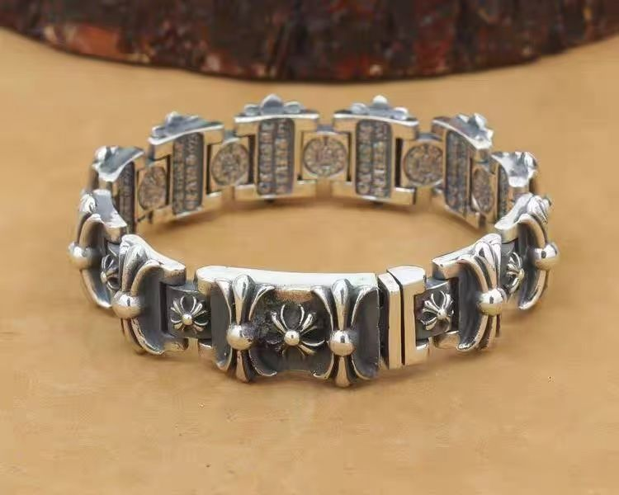 | 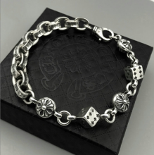 | 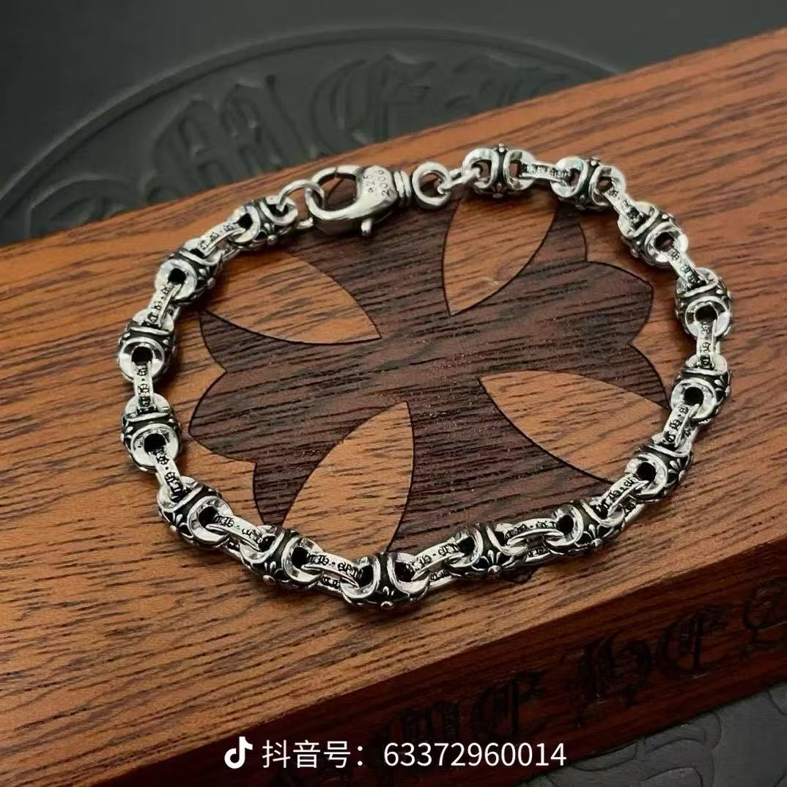 | 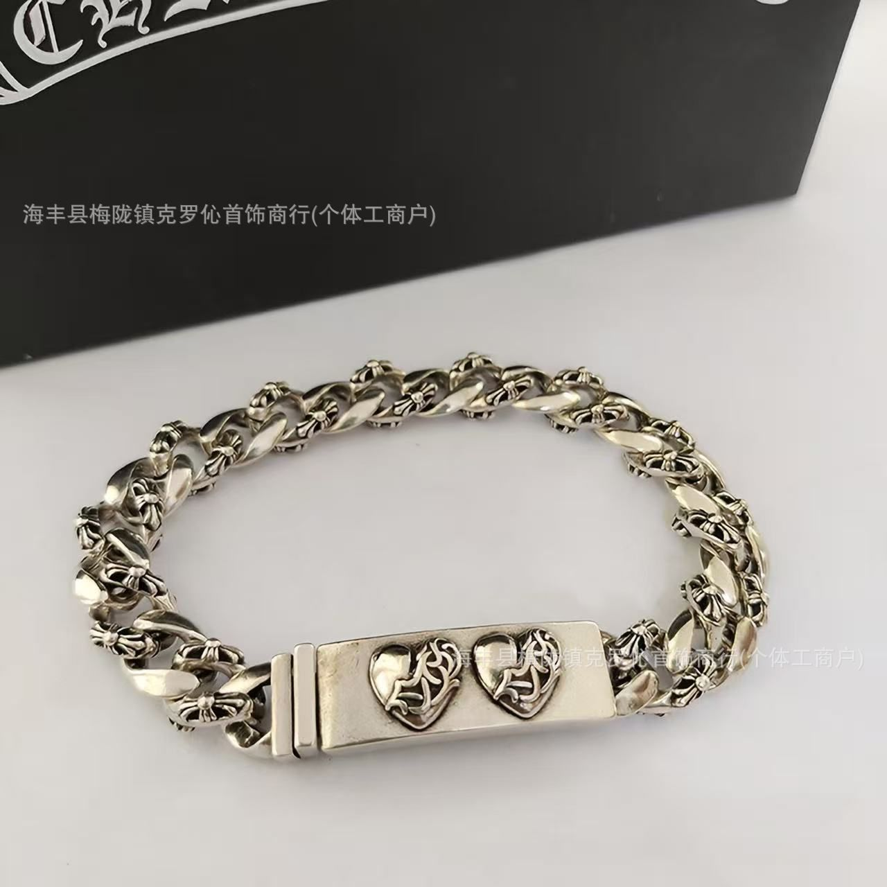 | 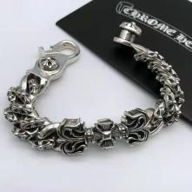
编号 | B023 | B024 | B025 | B026 | B027 | B028
定价 | 30 | 30 | 30 | 30 | 30 | 30
示 例 图 | 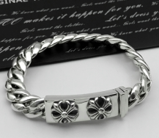 | 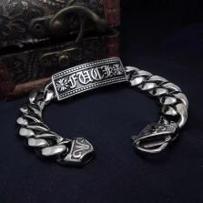 |  | 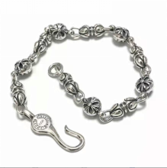 | 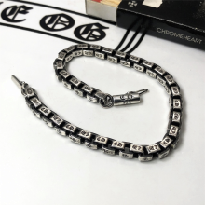 | 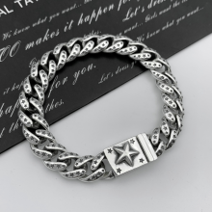
编号 | B029 | B030 | B031 | B032 | B033 | B034
定价 | 30 | 30 | 30 | 30 | 30 | 30
示 例 图 | 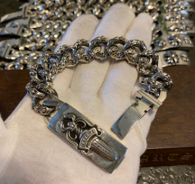 | 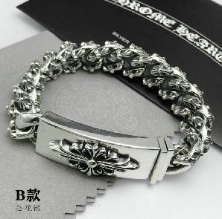 | 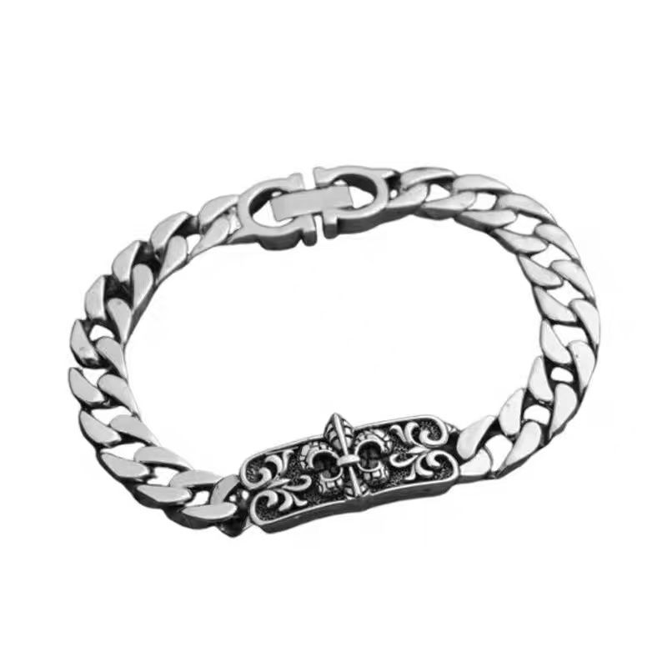 | 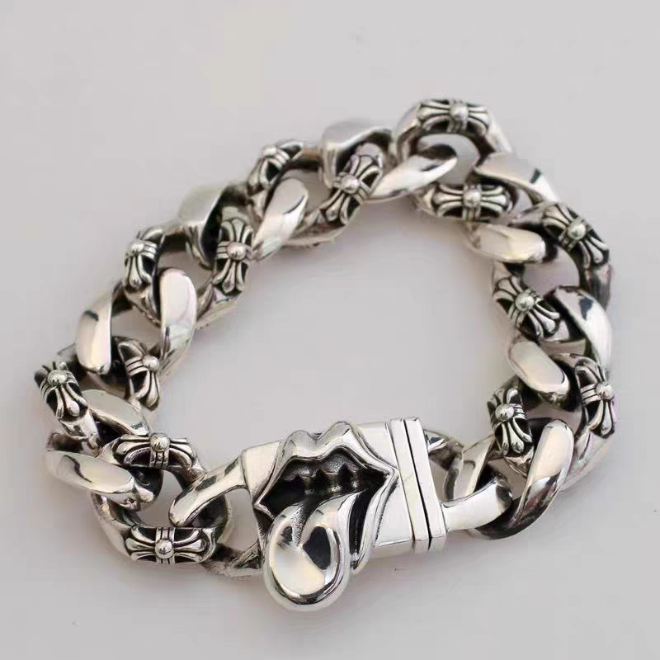
编号 | B035 | B036 | B038 | B039-1
定价 | 30 | 30
示 例 图 | 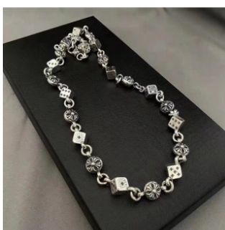 | 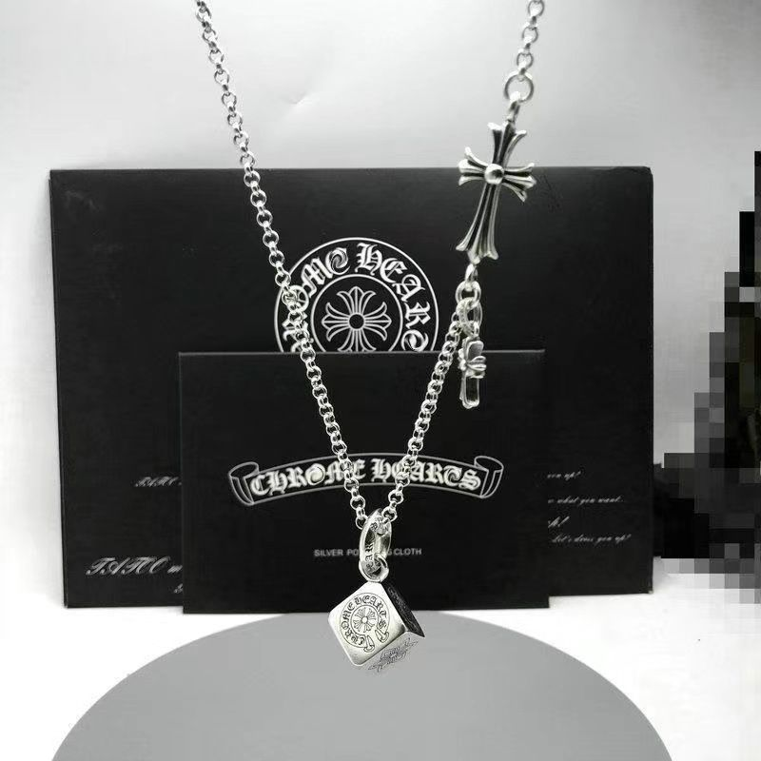 |  | 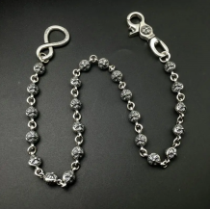 | 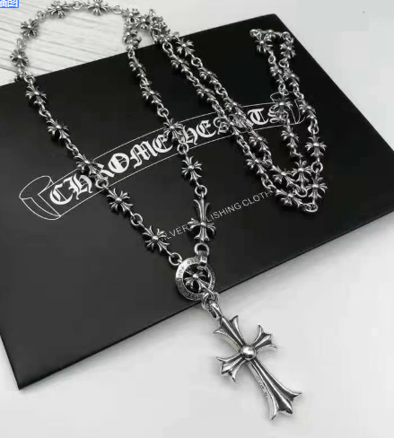
编号 | C008 | C022 | C031 | C042 | C062 | C089
定价 | 30 | 25 | 38 | 38 | 26 | 26
示 例 图 | 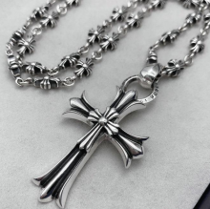 | 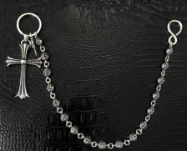 | 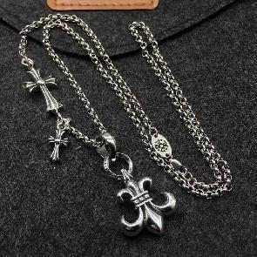 | 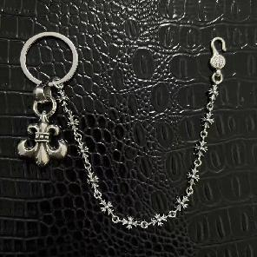 | 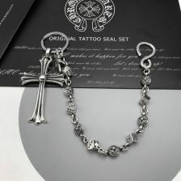 | 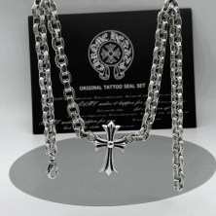
编号 | C108 | C121 | C133 | C171 | C249 | C250
定价 | 30 | 38 | 38 | 38 | 38 | 38
示 例 图 | 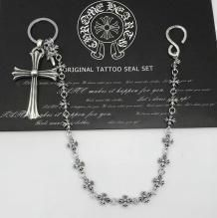 | 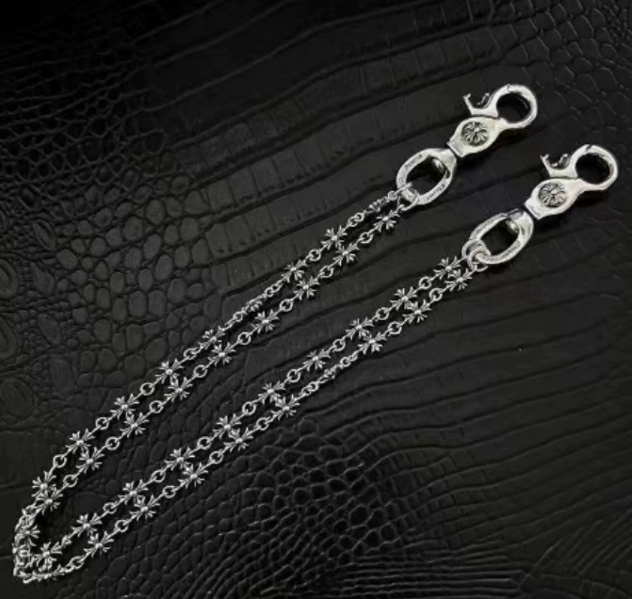 | 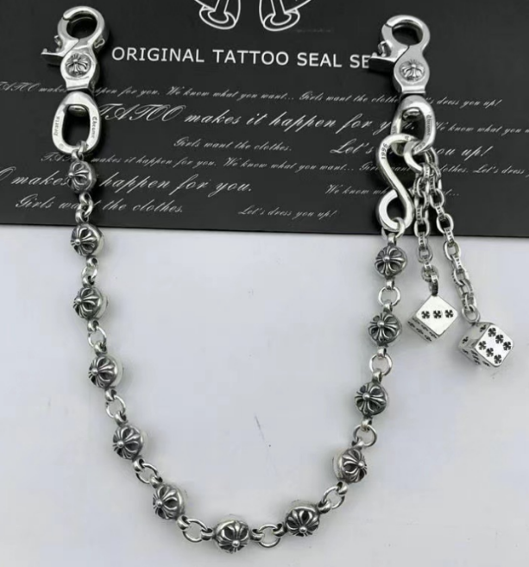 |  | 
编号 | C259 | C275 | C280 | C282 | C428
定价 | 38 | 38 | 38 | 38 | 45
示 例 图 |  |  |  |  |  |  | 
编号 | I003 | I004 | I005 | I009 | I010 | I011 | I012
定价 | 45 | 45 | 45 | 45 | 28 | 45 | 45
示 例 图 |  |  |  |  |  |  | 
编号 | I013 | I025 | I026 | I016 | I017 | I048 | I050
定价 | 45 | 28 | 28 | 28 | 28 | 28 | 28
示 例 图 |  |  |  |  |  |  |  | 
编号 | I027 | I028 | I029 | I030 | I044-1 | I044-2 | I044-3 | I057
定价 | 28 | 28 | 28 | 28 | 28 | 28 | 28 | 28
示 例 图 |  |  |  |  |  |  |  | 
编号 | I031 | I032 | I033 | I034 | I035 | I036 | I055 | I058
定价 | 28 | 28 | 28 | 28 | 45 | 45 | 28 | 28
示 例 图
编号
定价

